Projekta dati
Projekta dati |  |  |  | izvēlnes šūnas, kuras jāaizpilda obligāti |  |  |  |  |  | Daļiņu PM2,5 emisijas samazinājums (daļiņu PM2,5 emisiju samazinājums, īstenojot projektu (t/gadā)). NB! Rezultātu norāda projekta iesniegumā! ↓
 |  |  |  | šūnas, kuras jāaizpilda obligāti
 |  |  |  | izvēlnes šūnas, kuras jāaizpilda ja nepieciešams
 |  |  |  | šūnas, kuras jāaizpilda, ja nepieciešams |  |  |  |  |  | 0.024

 | Projekta ēkas vai dzīvokļa adrese ►►► |  |  | Rīga |  |  |  |  |  | Plānotās iekārtas max jauda (indikatīvi)► |  |  |  | 9 | kW
 | Projekta ēkas (dzīvojamās ēkas) vai dzīvokļa apkurināmā platība ►►► |  |  |  |  |  | 135 | m2
 | Vidējā iekštelpu temperatūra apkures periodā ►►► |  |  |  |  |  | 18 | *C |  |  | Plānoto saules paneļu jauda (min 1.0 - max 11.1) (ja attiecināms) ►►► |  |  | 5.1 | kW
 | Esošās iekārtas nominālā jauda (ja zināms) ►►► |  |  |  |  |  |  | kW |  |  | Pēdējā kalendārā gada elektrības patēriņš (attiecināms, ja plāno saules paneļus)►►► |  |  | 3675 | kWh/gadā
 |  |  |  |  |  |  |  |  |  |  |  |  |  | 80.07
 |  | Kurināmais, 1. veids (obligāti) |  |  |  |  |  |  | Kurināmais, 2. veids (attiecināms, ja ietekme >30%) |  |  |  | Pašpatēriņa īpatsvars (MK noteikumu 44.punkts) |  | %
Izvēlnē norāda kurināmo► |  | Malka (20% mitrums) |  |  |  |  |  |  | Ogles
Izvēlnē norāda iekārtas veidu► |  | Koksnes biomasas krāsns (augstas efektivitātes parastā, izstarojošā, piemēram, slēgtā kamīnkrāsns) |  |  |  |  |  |  | Ogles izmantojošās apkures iekārtas
Izvēlnē norāda kurināmā izskaitīto mērvienību► |  | ber.m3 |  |  |  |  |  |  | ber.m3
Norāda kurināmā patēriņu uzskaitītajās mērvienībās ► |  | 2020 | 6 | ber.m3 |  |  |  |  | 2020 | 1 | ber.m3
 |  | 2021 | 10 | ber.m3 |  |  |  |  | 2021 | 1 | ber.m3
 |  | 2022 | 6 | ber.m3 |  |  |  |  | 2022 | 1 | ber.m3
Vidējais naturālā kurināmā patēriņš gadā► |  |  | 7 | ber.m3 |  |  |  |  |  | 1 | ber.m3
Kurināmā zemākais sadegšanas siltums► NB! šūnu aizpilda manuāli, ja izmantotie dati ir dokumentāli pamatoti |  |  | 3.934 | MWh/ber.m3 |  |  |  |  |  | 6.637 | MWh/ber.m3
Iekārtas lietderības koeficients► NB! šūnu aizpilda manuāli, ja lietderības koeficients ir dokumentāli pamatojams |  |  | 0.65 |  |  |  |  |  |  | 0.65
Mērvienības konversija► |  |  | 2.5 |  | emisijas faktors (g/MWh) |  | PM2,5 daļiņas (t/gadā) |  |  | 1 |  | emisijas faktors (g/MWh) | PM2,5 daļiņas (t/gadā)
 | Apkures patēriņš► |  | 7.501 | MWh gadā | 2664 |  | 0.020 |  | 37% | 4.314 | MWh gadā | 1433 | 0.006

 |  |  |  |  |  | Esošā situācija |  |  |  |  |  |  | Plānotā situācija
Projekta īstenošanas dzīvojamās mājas vai dzīvokļa apkures patēriņš► |  |  |  |  |  | 11.815 |  | MWh gadā | Projekta īstenošanas dzīvojamās mājas vai dzīvokļa apkures patēriņš ► NB! Gadījumā, ja nav pielīdzināms esošajai situācijai, tad pamatotu aprēķinu veic sertificēts energoauditors. Sertificētā energoauditora aprēķinu pievieno projekta iesniegumam |  |  |  | 11.815 | MWh gadā | skatīt piezīmi, ja plānotā situācija atšķiras no esošās
Projekta īstenošanas dzīvojamās mājas vai dzīvokļa īpatnējais apkures patēriņš► |  |  |  |  |  | 87.5 |  | kWh/m2 gadā | NB! Šūnā izvēlas MK noteikumu 42.1, 42.2., 42.3., 42.4. apakšpunktā minēto iekārtu ► |  |  |  | 42.1. tāda koksnes biomasas apkures katla iegāde, kas piemērots granulu kurināmajam
Dzīvojamā māja atbilst apkures patēriņa E klasei vai efektīvākai klasei ► NB! Informācija šūnā ir attiecināma tikai, ja dati ir par visu dzīvojamo māju |  |  |  |  |  | Atbilst |  |  |  | emisijas faktors ► |  |  | 216 | g/MWh
Daļiņu PM2,5 emisijas pirms projekta īstenošanas ► |  |  |  |  |  | 0.026 |  | t/gadā | Daļiņu PM2,5 emisijas pēc projekta īstenošanas ► |  |  |  | 0.003 | t/gadā

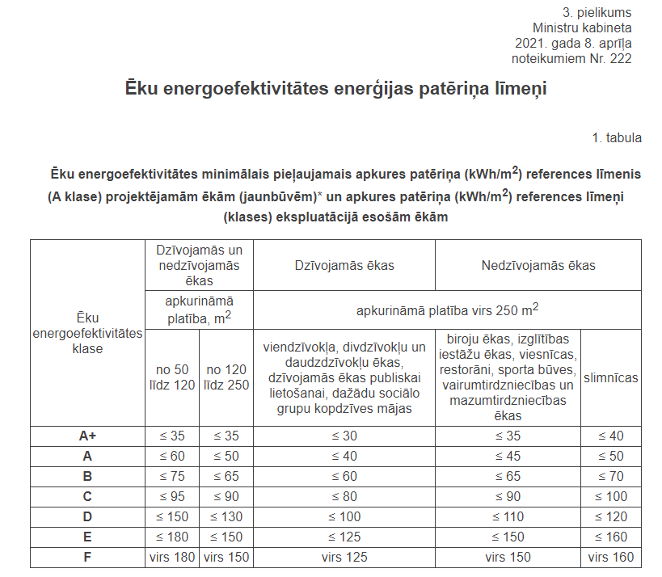

 |  |  |  |  | KK 4.3.punkti | 2

